Worksheet
 | Alklima B.V.
 | Van Hennaertweg 29
 | 2952 CA Alblasserdam
 | NEDERLAND
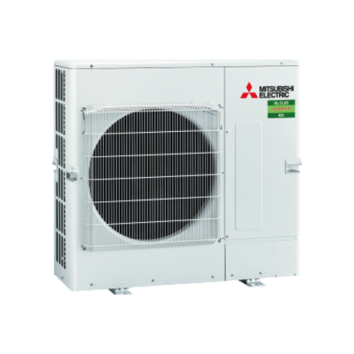
Code | PUZ-M140 YKA
Product | Mr. Slim Standaard Inverter 14,0 kW buitenunit

Vermogen & prestaties
Naam |  | Waarde | Eenheid
Koelcapaciteit |  | 5.80 - 14.10 | kW
Verwarmingscapaciteit |  | 4.20 - 15.80 | kW
Verwarmingscapaciteit bij -10 graden |  | 9.2 | kW

Elektrische gegevens
Naam |  | Waarde | Eenheid
Voeding, fase & frequentie |  | 400V / 3~N+a / 50 Hz
Maximaal opgenomen vermogen |  | 8.2 | kW
Maximale stroomsterkte (MCA) |  | 11.5 | A
Afzekering apparaat |  | 16 | A

Technische gegevens
Naam |  | Waarde | Eenheid
PED categorie in overeenstemming met 2014/68/EU |  | 2
Type koudemiddel (GWP) |  | R32 (675)
Koudemiddelinhoud |  | 3.6 | kg
Voorgevuld tot x meter leidinglengte |  | 30 | m
Extra vulling per meter leidinglengte |  | 40 | g
Max. leidinglengte |  | 65 | m
Max. hoogteverschil |  | 30 | m
Luchtdebiet buitendeel |  | 5160 | m3/h
Luchtdebiet buitendeel koelen |  | 5160 | m3/h
Luchtdebiet buitendeel verwarmen |  | 5520 | m3/h
Bedrijfstemperatuur koelen (Dry Bulb) |  | -15.00 - 46.00 | °C
Bedrijfstemperatuur verwarmen (Wet Bulb) |  | -15.00 - 21.00 | °C

Geluidsprestaties
Naam |  | Waarde | Eenheid
Geluidsdrukniveau koelen |  | 53.00 - 55.00 | dB(A)
Geluidsdrukniveau verwarmen |  | 57 | dB(A)
Geluidsvermogenniveau |  | 73 | dB(A)

Afmetingen & aansluitingen
Naam |  | Waarde | Eenheid
Koelleiding diameters |  | 3/8" - 5/8"
Afmetingen (HxBxD) |  | 981 × 1050 × 330 | mm
Gewicht |  | 85 | kg

Uitvoering & werking
Naam |  | Waarde | Eenheid
Werkingsprincipe |  | Koelen en verwarmen
Inverter gestuurd |  | Ja
Voorzien van winterregeling |  | Ja (-15°C)

